Sheet1
NIRQ

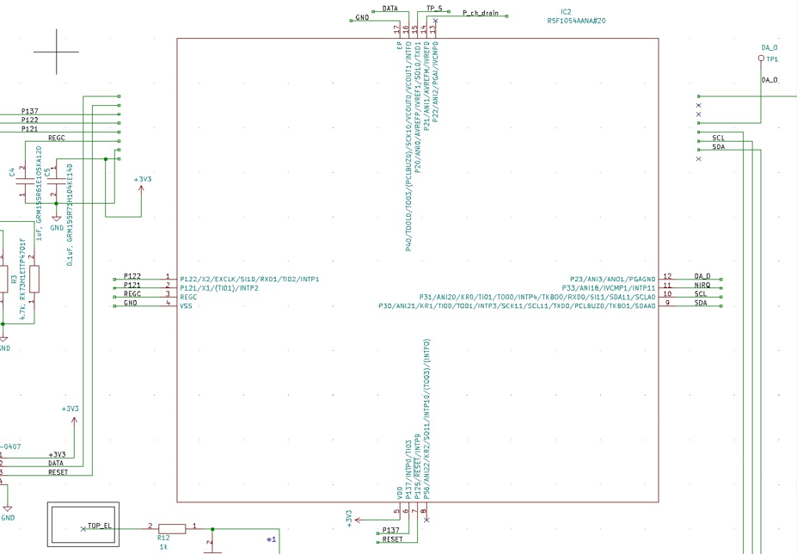
RESET
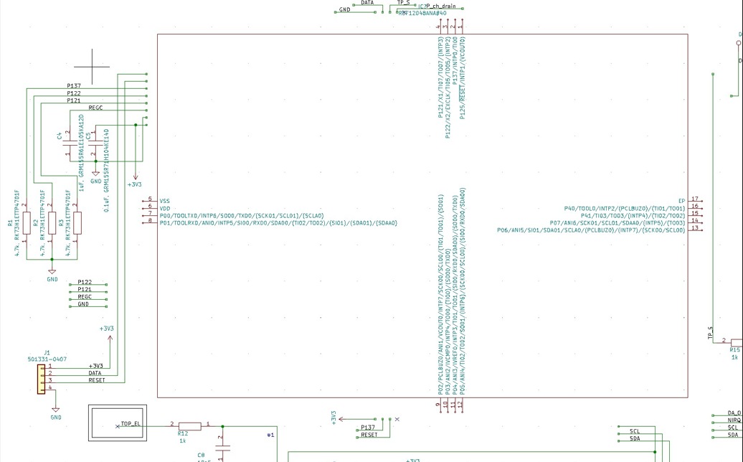

GND

DATA
GND
+3V3
SDA

TP_S
SCL

wire追加
P_ch_drain
消す
消す

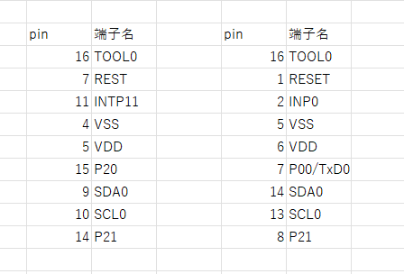
TP＿Sはuart?

